旧需求
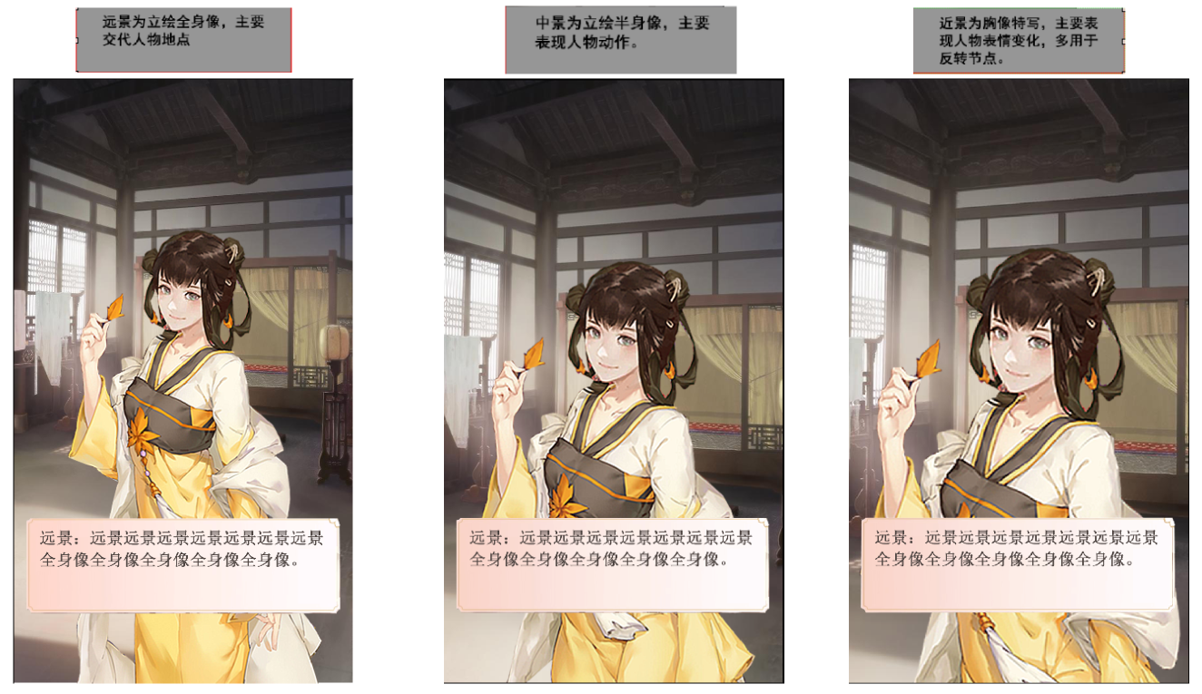
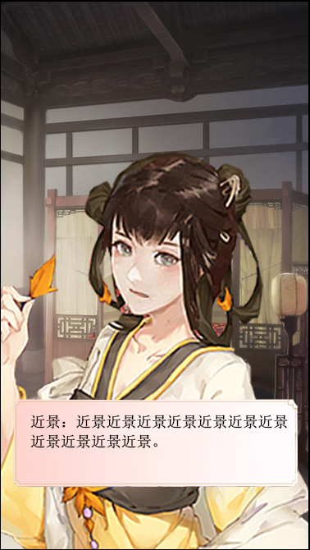
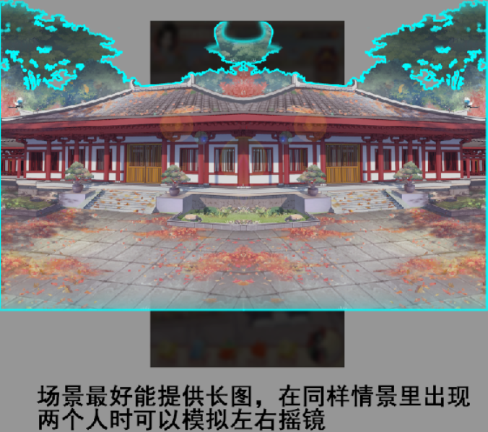
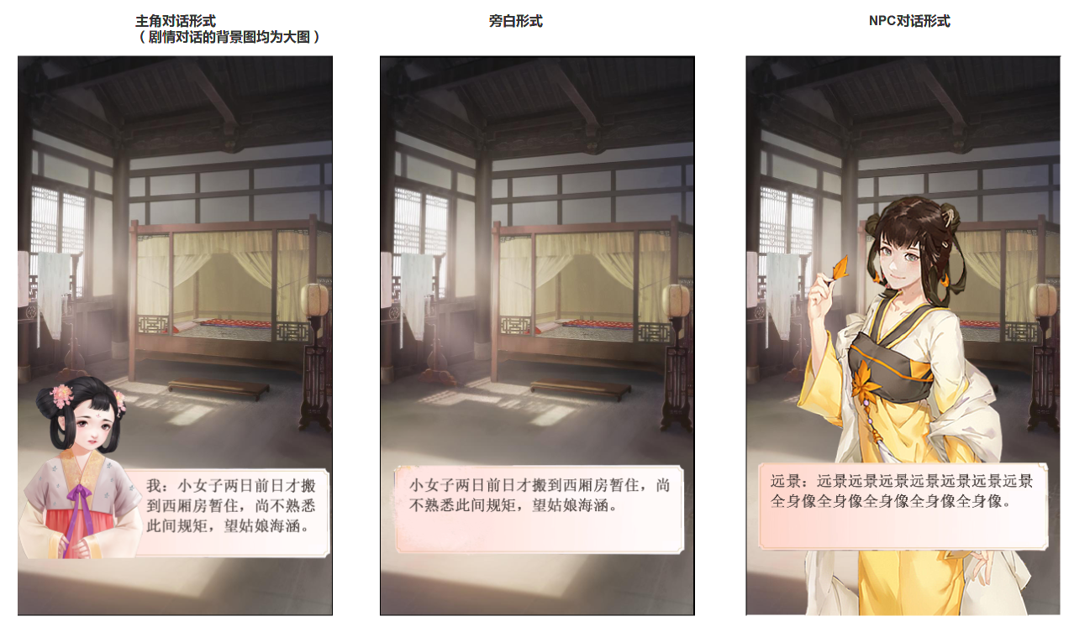

* | 所有人物的名字均放在框内文本开头位置

1 | 主角对话表现为，小的半身像+对话框的形式

2 | 旁白文本表现为，直接对话框承载文本

3 | NPC对话表现为，全身像+对话框的形式

3

1

2

新增0726
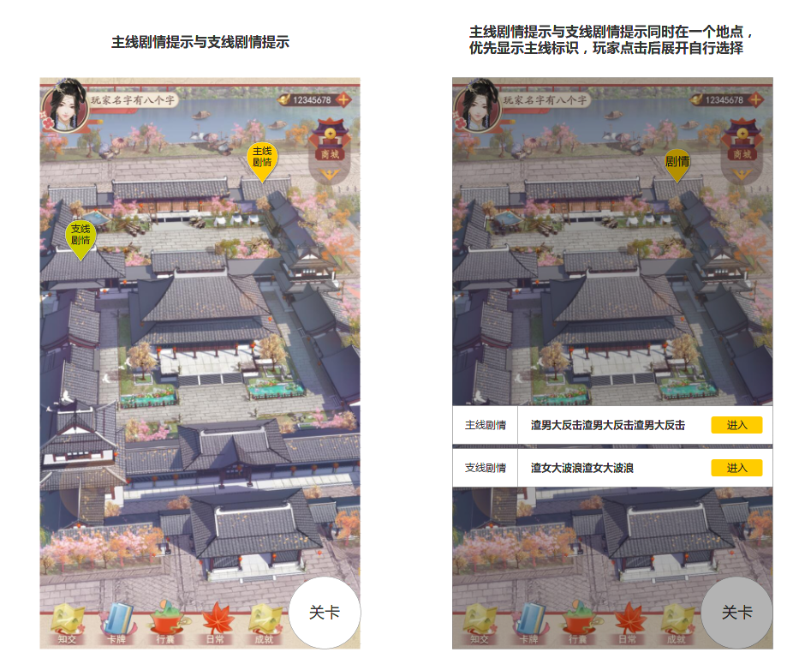

* | 现在剧情基本上是在场景地图上玩家点击触发，所以新增以下需求：
1
1 | 表示【主线剧情】的按钮，首要突出

2 | 表示【支线剧情】的按钮，次要突出

2
3 | 【主线剧情】有可能与【支线剧情】同一个地点，所以玩家单击按钮后，会显示【主】、【支】让玩家选择优先进入哪一个
 | （正常情况下，只显示一个【主】或【支】

3

